Sheet1
国际法学院2021-2022学年（第二学期）自习辅导时间表
教师工号 | 教师姓名 | 职称 | 教师属性 | 所属院系 | 辅导时间 | 辅导地点（线下） | 辅导地点（线上） | 校区 | 备注
0401026 | 石俭平 | 副教授 | 在编 | 国际法学院 | 星期四_16:30-18:30_[4-15] | B1-115 | 学习通（98633555） | 青浦校区 | 自习辅导
0401015 | 陈娜 | 副教授 | 在编 | 国际法学院 | 星期四_16:30-18:30_[4-15] | B1-215 | qq群 952721765 | 青浦校区 | 自习辅导
1701022 | 周楷 | 中级 | 在编 | 国际法学院 | 星期一_16:30-18:30_[4-15] | B1-305 | 微信群：党史党情课周一（5—6） | 青浦校区 | 自习辅导
1101012 | 齐萌 | 副教授 | 在编 | 国际法学院 | 星期二_16:30-18:30_[4-15] | B1-211 | QQ群348839303 | 青浦校区 | 自习辅导
0601062 | 王祥修 | 教授 | 在编 | 国际法学院 | 星期一_16:30-17:30_[4-15] 星期一_20:00-21:00_[4-15] | B1-213 | 超星学习通（邀请码40916196） | 青浦校区 | 自习辅导
0201012 | 宋俊荣 | 副教授 | 在编 | 国际法学院 | 星期二_16:30-18:30_[4-15] | B1-113 | 学习通小组邀请码：us25036 | 青浦校区 | 自习辅导
9701004 | 王艳冰 | 副教授 | 在编 | 国际法学院 | 星期一_16:30-18:30_[4-15] | B1-119 | 学习通邀请码gv62705 | 青浦校区 | 自习辅导
0701039 | 侯幼萍 | 副教授 | 在编 | 国际法学院 | 星期二_16:30-18:30_[4-15] | B1-121 | 微信群（1533） | 青浦校区 | 自习辅导
1801021 | 曹俊金 | 副教授 | 在编 | 国际法学院 | 星期二_17:30-19:30_[4-15] | A6-202 | QQ群：1030497513 | 青浦校区 | 自习辅导
0201005 | 沈吉利 | 讲师 | 在编 | 国际法学院 | 星期二_19:00-21:00_[4-15] | B1-117 | 微信号：13564286947 | 青浦校区 | 自习辅导
1301003 | 张亚楠 | 讲师 | 在编 | 国际法学院 | 星期三_16:30-18:30_[4-15] | B1-315 | QQ群，群名：上政国际法学院张亚楠老师答疑辅导群，群号：813787660 | 青浦校区 | 自习辅导
1701008 | 刘婷 | 讲师 | 在编 | 国际法学院 | 星期五_18:00-20:00_[4-15] | B1-315 | 超星学习通班级-001班级空间，邀请码75523338 | 青浦校区 | 自习辅导
1101011 | 蔡鑫 | 讲师 | 在编 | 国际法学院 | 星期一_16:30-18:30_[4-15] | B1-211 | 超星学习通vz38774 | 青浦校区 | 自习辅导
1801022 | 许庆坤 | 教授 | 在编 | 国际法学院 | 星期一_19:00-21:00_[4-15] | A1-214 | 微信群：国际私法2022 | 青浦校区 | 自习辅导
0601035 | 贾琳 | 副教授 | 在编 | 国际法学院 | 星期二_16:30-17:30_[4-15] 星期二_19:45-20:45_[4-15] | B1-116 | 超星学习通（2022答疑群，邀请码27167941） | 青浦校区 | 自习辅导
1801055 | 李小林 | 讲师 | 在编 | 国际法学院 | 星期四_16:30-18:30_[4-15] | A6-221 | QQ群：907945755 | 青浦校区 | 自习辅导
2001033 | 沈奕灵 | 教师 | 在编 | 国际法学院 | 星期二_16:30-18:30_[4-15] | 综合研究中心302 | 学习通和上课微信群 | 青浦校区 | 自习辅导
2001048 | 田旭 | 讲师 | 在编 | 国际法学院 | 星期二_16:30-18:30_[4-15] | A6 101 | qq群：82011330 | 青浦校区 | 自习辅导
2001034 | 张炳南 | 讲师 | 在编 | 国际法学院 | 星期二_16:30-18:30_[4-15] | A6-101 | QQ群970671649 | 青浦校区 | 自习辅导
0201007 | 刘恩媛 | 副教授 | 在编 | 国际法学院 | 星期三_17:00-19:00_[4-15] | B1-114 | 微信（刘恩媛坐班答疑群） | 青浦校区 | 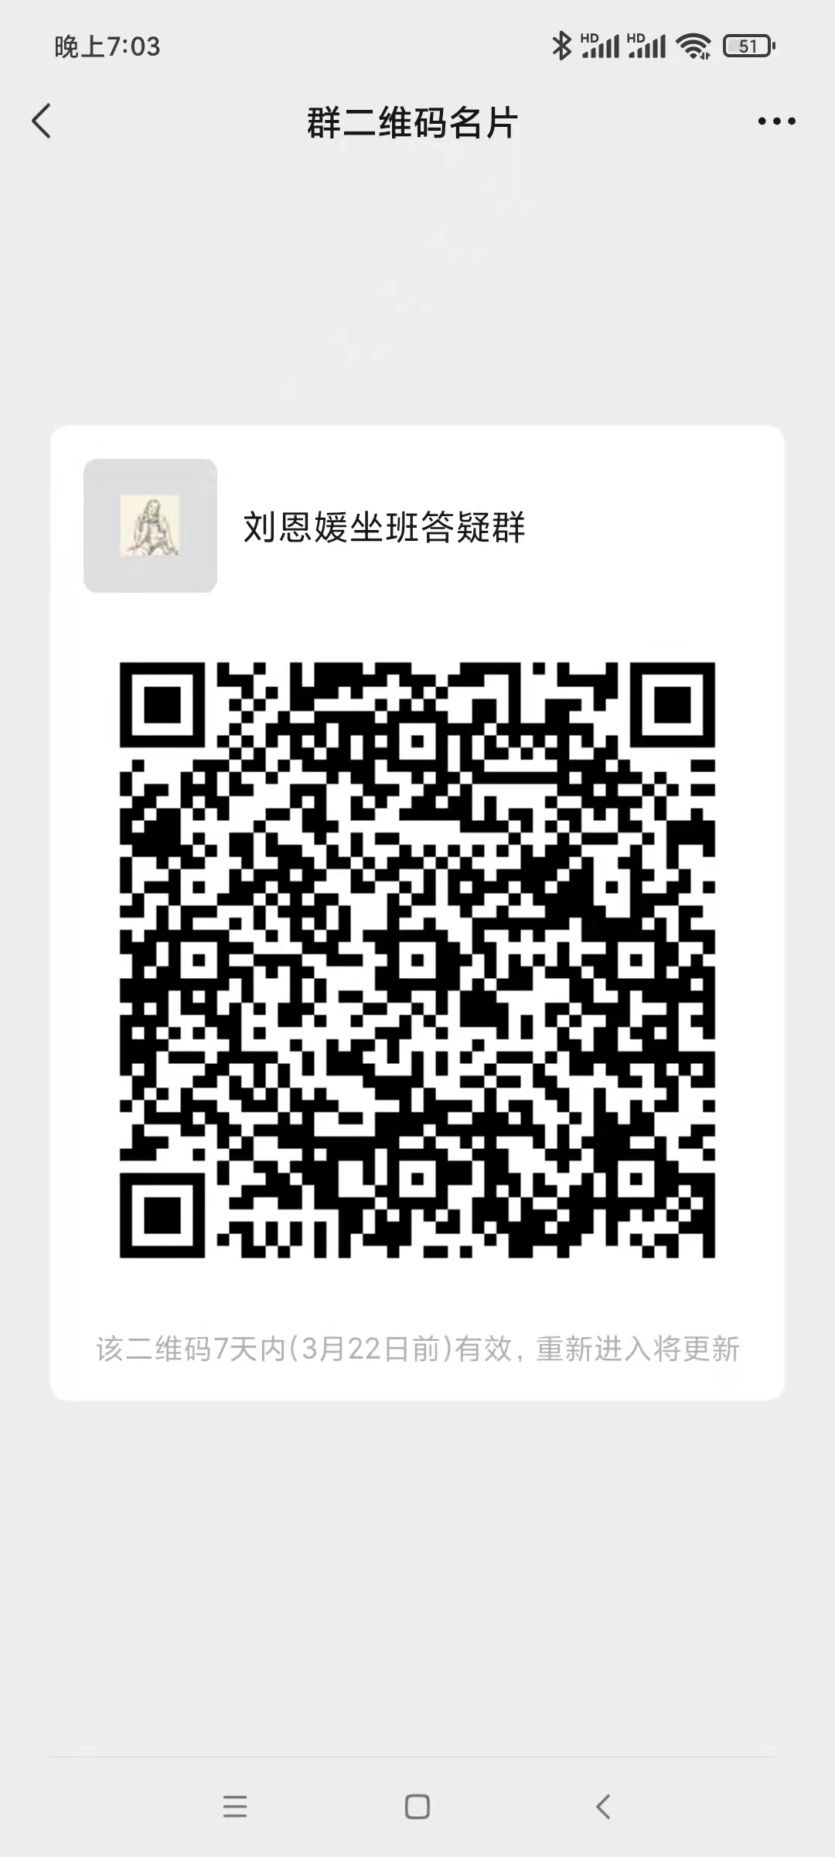 自习辅导
9601010 | 王丽华 | 教授 | 在编 | 国际法学院 | 星期三_16:30-18:30_[4-15] | B1-216 | 学习通（国际公法001班） | 青浦校区 | 自习辅导
1301026 | 盛红生 | 教授 | 在编 | 国际法学院 | 星期二_16:30-18:30_[4-15] | B1-309 | 学习通“国际公法群” | 青浦校区 | 自习辅导
0901002 | 谢可训 | 副教授 | 在编 | 国际法学院 | 星期二_17:00-19:00_[4-15] | B1-120 | 超星学习通（srw1013） | 青浦校区 | 自习辅导
0201013 | 万震 | 讲师 | 在编 | 国际法学院 | 星期五_16:40-18:40_[4-15] | B1-117 | 学习通（邀请码xp61359） | 青浦校区 | 自习辅导
1201024 | 陈振云 | 副教授 | 在编 | 国际法学院 | 星期四_17:00-19:00_[4-15] | B1-212 | 超星平台60050404 | 青浦校区 | 自习辅导
1801060 | 陈珺 | 讲师 | 在编 | 国际法学院 | 星期一_16:30-18:30_[4-15] | A6-221 | 线上(学习通）邀请码hev2829 | 青浦校区 | 自习辅导
2101034 | 方瑞安 | 讲师 | 在编 | 国际法学院 | 星期四_18:00-20:00_[4-15] | B1-218 | 学习通：vqy50094 | 青浦校区 | 自习辅导
2101017 | 于晓艳 | 无 | 在编 | 国际法学院 | 星期三_16:30-18:30_[4-15] | B1-111 | 微信群（微信号：Yxy954393962） | 青浦校区 | 自习辅导
2101007 | 吴映萱 | 无 | 在编 | 国际法学院 | 星期三_16:30-18:30_[4-15] | B1-111 | 微信群（微信号：SHUPL_WYX） | 青浦校区 | 自习辅导
2001018 | 曹淑娴 | 助教 | 在编 | 国际法学院 | 星期一_16:30-18:30_[4-15] | B1-110B | 微信 xianer_210 | 青浦校区 | 自习辅导
数据内涵解释： 1、所属院系：教师所属院系 2、答疑时间：按“星期几_具体时间_周次”的方式填写，其中用下划线隔开，如 星期一_12:00-13:00_[1-15]。 3、教师属性：在编 4、辅导地点：线下（有公共标示和牌号的教师办公室、学院（部）会议室等场所），线上（需明确平台名称、群号信息等）

